Feuil1
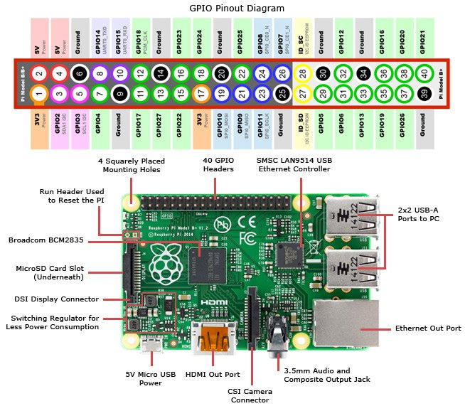

2 = +5V | 7 (GPIO4) = Porte ouverture
6 = GND | 11 (GPIO17) = Porte fermeture
8 (GPIO14) = Tapis haut | 13 (GPIO27) = Fleche gauche
10 (GPIO15) = Tapis bas | 15 (GPIO22) = Levage haut
16 (GPIO23) = Fleche droite
18 (GPIO24) = Levage bas

